Sheet
Scheibengenerator Berechnung V1.7

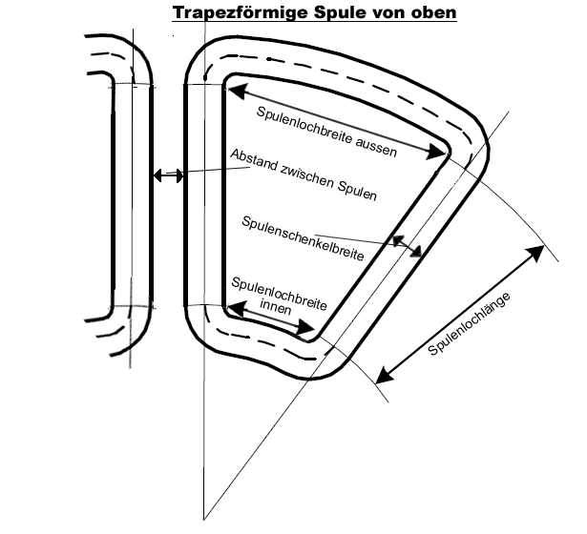
1. Ladebeginn ausrechnen: | Variablen einsetzen: |  |  | Resultate: | Einheit:

Schnellaufzahl | 1. TSR (n) | 7 | Umdrehungen/Minute | 44.6 | RPM ( U / min)
Windgeschw. (NUR für Ladebeginn) | 2. V (m/s) | 2
Durchmesser | 3. D (m) | 6 | Umdrehungen/Sekunde | 0.74 | RPS ( U / Sek)

2. Geschwindigkeit der Spulen:

Anzahl Spulen | 1. Spulen (n) | 24 | Umfang in Loch-Mitte | 2.832 | m
Maße der Spule |  |  | > Radius bei Lochmitte | 450.73 | mm
Spulenlochlänge | 2. Länge(mm) | 40
Spulenlochbreite aussen | 3. Breite(mm) | 50 | Geschw. In Mitte Spulenlöcher | 2.10 | m/s
Spulenlochbreite innen | 4. Breite(mm) | 40
Schenkelbreite (von oben gesehen) | 5. Breite(mm) | 36
Abstand zw. Spulen | 6. Abstand (mm) | 2
Abstand Spulenende zu Statorrand | 7. Abstand (mm) | 40 | Statordurchmesser | 101.29 | cm
 |  |  | Magnetscheibendurchmesser | 88.09 | cm
 |  |  | (Nur Annäherungswerte)
3. Magnetische Flussdichte: |  |  |  |  |  | N52 | 1.43
 |  |  |  |  |  | N50 | 1.40
Dicke Magnet | 1. Dicke (mm) | 10 |  |  |  | N48 | 1.38
Luftspalt zwischen Magneten | 2. Abstand (mm) | 16 | >> Max 2xMagnetdicke ! |  |  | N45 | 1.305
Wertigkeit Magnet | 3. Grad ( Tesla) | 1.31 | Magnetische Flussdichte: | 0.783 | Tesla | N42 | 1.28
 |  |  |  |  |  | N40 | 1.25
 | Leistung Rotor | Ladeleistung Sternschaltung | Ladeleistung Dreieckschaltung
1.0 | 6.1 | 3.6 | 1.9
1.5 | 20.5 | 15.0 | 11.0
2.0 | 48.7 | 38.8 | 31.7
2.5 | 95.1 | 79.4 | 68.4
3.0 | 164.3 | 141.1 | 125.6
3.5 | 260.9 | 228.1 | 207.6
4.0 | 389.5 | 344.0 | 318.5
4.5 | 554.6 | 492.4 | 462.2
5.0 | 760.8 | 676.1 | 642.3
5.5 | 1012.6 | 897.6 | 862.2
6.0 | 1314.6 | 1158.9 | 1124.7
6.5 | 1671.4 | 1461.1 | 1432.2
7.0 | 2087.5 | 1805.1 | 1786.9
7.5 | 2567.6 | 2191.2 | 2190.2
8.0 | 3116.1 | 2619.3 | 2643.3
8.5 | 3737.6 | 3088.7 | 3146.6
9.0 | 4436.7 | 3598.6 | 3700.6
9.5 | 5218.0 | 4148.1 | 4305.0
10.0 | 6086.1 | 4735.7 | 4959.3
10.5 | 7045.4 | 5360.3 | 5662.8
11.0 | 8100.5 | 6020.4 | 6414.6
11.5 | 9256.1 | 6714.7 | 7213.5
12.0 | 10516.7 | 7441.7 | 8058.3
4. Anzahl der benötigten Wicklungen:

Systemspannung (12V,24V,48V,240V,...) | 1. Spannung (Volt) | 600
Breite Magnet | 3. Breite(mm) | 40
Länge Magnet | 4. Länge(mm) | 40
Anzahl Magnet-Pole | 5. Magnetpole (n) | 66
Anzahl Phasen | 6. Phasen (n) | 3

a) Sternschaltung (Y) |  |  | Anzahl Wicklungen/Spule | 250 | Wicklungen

b) Dreieckschaltung (D) |  |  | Anzahl Wicklungen/Spule | 433 | Wicklungen

5. Spulenschenkeldicke (Höhe)
 |  |  | Querschnitt | zulässige Stromdichte [A/mm²] | max. Strom
Drahtdurchmesser | 1. D (mm) | 0.5 | 0.98 | 6.0 | 5.89 | AC
Packdichte | 2. Dichte(Faktor) | 1.8 |  |  | 7.54 | DC
Drähte in Hand | 3. Anzahl (n) | 5 | parallel
Schichtdicke Laminat über den Spulen | 4. Dicke (mm) | 0.3 | (je Statorseite)
Abstand zwischen Stator und Magneten | 5. Abstand (mm) | 1.5 | (je Statorseite)

a) Sternschaltung (Y) |  |  | Dicke(Höhe) | 12.27 | mm | 15.9 | Kontrolle Luftspalt
 |  |  |  | wenn rot, dann zu dick !
b) Dreieckschaltung (D) |  |  | Dicke(Höhe) | 21.25 | mm | 24.8 | Kontrolle Luftspalt
 |  |  | Dicke(Höhe) max. | 12.4 | mm

6. Drahtlänge:

a) Sternschaltung (Y) |  |  | Drahtlänge/Spule | 302.34 | m
 |  |  | Gesamtlänge aller Spulen | 7256.24 | m
 |  |  | Gesamtgewicht aller Spulen | 12,765.85 | g

b) Dreieckschaltung (D) |  |  | Drahtlänge/Spule | 523.75 | m
 |  |  | Gesamtlänge aller Spulen | 12570.08 | m
 |  |  | Gesamtgewicht aller Spulen | 22,114.44 | g

7. Innenwiderstand

Spezifischer Widerstand des Drahtes | 1. Widerstand (ohm) | 0.0178

a) Sternschaltung (Y) |  |  | Gesamtinnenwiderstand | 17.54 | Ohm

b) Dreieckschaltung (D) |  |  | Gesamtinnenwiderstand | 10.13 | Ohm

8. Leistung / Wirkungsgrad:
(gilt nur für den Fall von Batterieladung)
 |  |  | a) Sternschaltung (Y)
Luftdichte | Kg/m' 3 | 1.23 | Leistung Rotor | 6086.1 | Watt
Rotorwirkungsgrad | % | 35.00 | Wirbelstromverluste | 243.6 | Watt
Spannungsabfall Gleichrichter | V | 1.20 | Leistung inkl. Wirbelströme | 5842.4 | Watt
Windgeschwindigkeit (für Leistungsber.) | m/s | 10.00 | Ladestrom vor Gleichrichter | 7.9 | A
 |  |  | Leistung Generator | 4745.2 | Watt
Drehzahl bei Windgeschwindigkeit | U/min | 222.8 | Wirkungsgrad Generator | 78.0 | %
 |  |  | Verlustleistung Generator | 1097.2 | Watt
 |  |  | Verluste durch Gleichrichter | 9.5 | Watt
 |  |  | Ladeleistung an Batterie | 4735.7 | Watt
 |  |  | Ladestrom nach Gleichrichter | 7.9 | A
 |  |  | Wirk-grad Gen +Gleichrichter | 77.8 | %
 |  |  | Gesamtwirkungsgrad Anlage | 27.2 | %

 |  |  | b) Dreieckschaltung (D)
 |  |  | Leistung Rotor | 6086.1 | Watt
 |  |  | Wirbelstromverluste | 422.1 | Watt
 |  |  | Leistung inkl. Wirbelströme | 5664.0 | Watt
 |  |  | Ladestrom vor Gleichrichter | 8.3 | A
 |  |  | Leistung Generator | 4969.2 | Watt
 |  |  | Wirkungsgrad Generator | 81.6 | %
 |  |  | Verlustleistung Generator | 694.8 | Watt
 |  |  | Verluste durch Gleichrichter | 9.9 | Watt
 |  |  | Ladeleistung an Batterie | 4959.3 | Watt
 |  |  | Ladestrom nach Gleichrichter | 8.3 | A
 |  |  | Wirk-grad Gen +Gleichrichter | 81.5 | %
 |  |  | Gesamtwirkungsgrad Anlage | 28.6 | %

